様式
 | 法人名 |  |  |  |  | 事業所 所在地域

法人の写真
（建物の写真やロゴマークなど。
別添送信可）
 |  |  | 〒 |  | -
 |  |  | 住所
 |  |  | TEL
 |  |  | FAX
 |  |  | HP

法人の概要
運営事業者情報

求人職種 仕事内容 |  | 職種 |  | 仕事内容

福利厚生

アピールポイント

こんな人を求めています！ |  |  |  |  |  |  | 先輩職員からのメッセージ
 |  |  | ※先輩の写真や集合写真、イラスト等、親しみをもちやすい写真。 （複数枚可。別添送信可）

記入例(イメージ)
記入例
 | 法人名 | 社会福祉法人 アイネット福祉会 |  |  |  |  | 事業所 所在地域

当てはまるすべての所在地に☑を入れてください
◆ 中央（徳島市・名西郡・勝浦郡・佐那河内村）
◆ 北部（鳴門市・板野郡）
◆ 南部（阿南市・小松島市・那賀郡・海部郡）
◆ 西部（吉野川市・阿波市・三好市・美馬市・三好郡東みよし町・美馬郡つるぎ町）
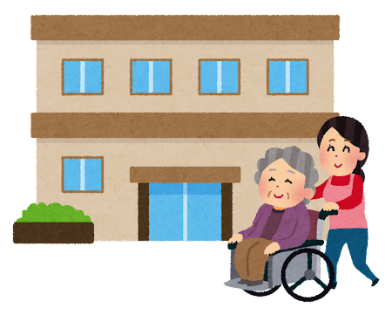
法人の写真
（建物の写真やロゴマークなど。
別添送信可）
 |  |  | 〒 |  | 770 | - | 0943
 |  |  | 住所 |  | 徳島市中昭和町１丁目２番地
 |  |  | TEL |  | 088-625-2040
 |  |  | FAX |  | 088-656-1173
 |  |  | HP |  | http://ainet-tokushima.jp/

法人の概要
運営事業者情報 |  | 施設サービス（特養３か所）（徳島市、鳴門市、石井町） 障がい者施設１か所（徳島市） 在宅サービス（デイサービスセンター３か所）（徳島市、鳴門市、石井町）

求人職種 仕事内容 |  | 職種 |  | 仕事内容
 |  | 介護福祉士 |  | 特養・デイサービスにおける介護業務全般
 |  | 相談・支援・指導員 |  | 障がい者支援施設における利用者の生活支援
 |  | 看護師 |  | 利用者の看護業務全般・健康管理
 |  | 調理師 |  | 施設での食事調理、盛り付け、片付けなど
福利厚生 |  | 各種研修会奨励、職員親睦会、企業内保育所あり

アピールポイント |  | 資格取得を応援しており、「介護職員初任者研修」等、資格取得補助制度もあります。 また、年１回の昇給・年２回の賞与（６・１２月）もあります。

給料・諸手当、教育・キャリア体制、環境・立地条件等、アピールポイントを記載してください。
人と接するのが好きな人
大歓迎！働きながらの資格取得もできます。
ぜひ私達と一緒に働きましょう！
職場はとても明るい雰囲気で、毎日楽しく働いています。
初めての方も大歓迎！
ブースでお待ちしています！（介護福祉士 ○○）
こんな人を求めています！ |  |  |  |  |  |  |  | 先輩職員からのメッセージ
 |  |  |  ※先輩の写真や集合写真、イラスト等、親しみをもちやすい写真。 （複数枚可。別添送信可）

